撮影指示書
商品写真撮影指示書 |  |  |  |  | 2022-03-08
どちらの撮影サービスを希望でしょうか？

サンプル例)
商品 No. | 123456
 | 1枚目 | 2枚目 | 3枚目 | 4枚目 | 5枚目
 | 正面（ショルダーベルトなし） | 正面（ショルダーベルトあり） | 背面 | バッグ内部
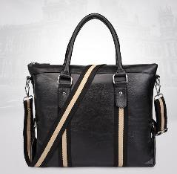
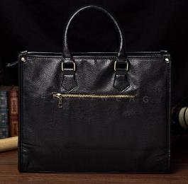
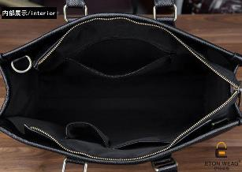
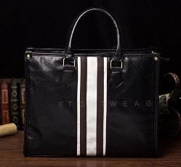

参考画像

備考 | ショルダーベルト無しの正面写真 | ショルダーベルトを、画像のような感じで取り付けた写真。（※画像は別商品です） | ショルダーベルト無しの背面写真 | 真上からの内部の撮影。ポケットの形が分かるようにお願いします。

商品 No.
 | 1枚目 | 2枚目 | 3枚目 | 4枚目 | 5枚目

参考画像

備考

